功能设计
功能设计

 | 功能规则
 |  | 装备包含基本内容及延展内容。 |  | 后续将写出关于装备延展内容详细规则。
 | 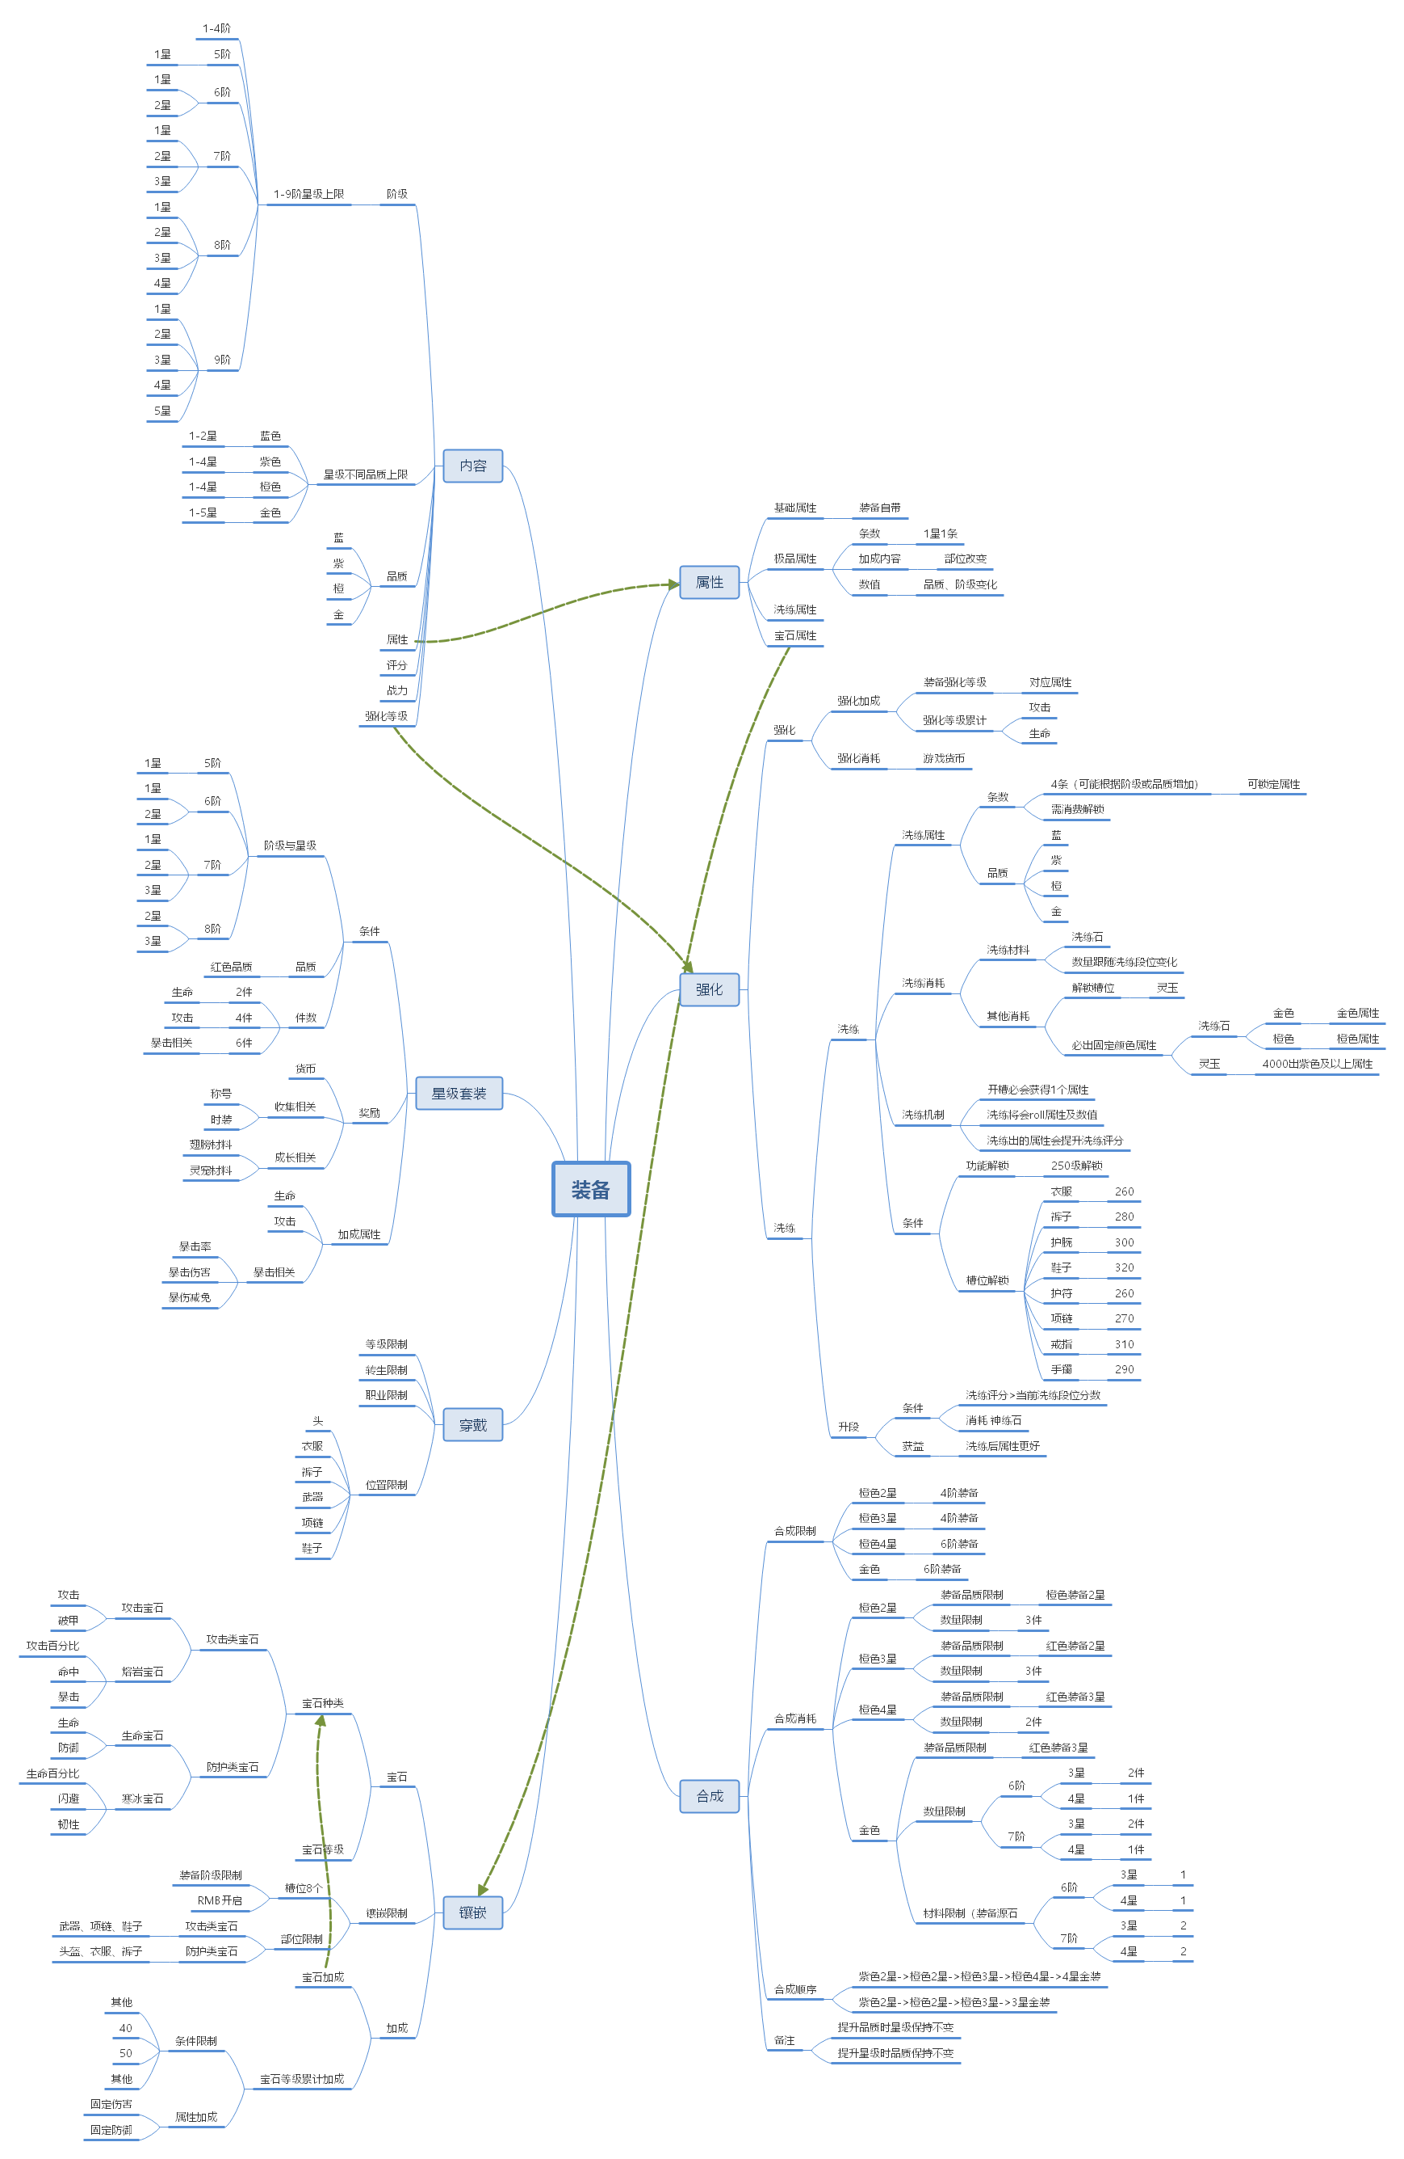
 |  | 基本内容：基本内容为需要在物品Tips展示的内容。
 |  | 1、装备包括星级、阶级、品质。
 |  |  | 1.1、阶级：阶级共有9阶级为1-9阶级。
 |  |  | 1.2、品质：共分为蓝、紫、橙、金；金装及之前会通过掉落等途径获得，金色装备需要通过强化实现。
 |  |  | 1.3、星级：星级与装备品质相关联；蓝色装备最高可到2星品质，紫色装备最高可为4星品质
 |  | 2、装备会增加玩家属性，属性包括基础属性、极品属性、洗练属性、宝石属性。
 |  |  | 2.1、基础属性：为装备自带，不同的装备部位加成的属性为固定，数值将根据装备的品质、阶级、星级变化。
 |  |  | 2.2、极品属性：加成的条数会根据装备的星级变化，加成内容将根据部位改变，数值将通过装备的品质与阶级进行改变。
 |  |  | 2.3、洗练属性：将通过洗练获得，洗练机制将在后方详述。
 |  |  | 2.4、宝石属性：将通过镶嵌获得，镶嵌机制将在后方详述。
 |  | 3、装备还需显示评分、战力、强化等级。
 |  |  | 3.1、评分：根据装备品质、阶级等固有内容变化。
 |  |  | 3.2、战力：与评分大致相同，但同时会被强化等级影响。
 |  |  | 3.3、强化等级：将通过延展内容“强化”功能进行提升。
 |  | 延展内容：基本为装备系统延申出来的成长功能。
 |  |  | 1、强化：包装为强化装备，实际为强化对应部位。（详情功能规则将在对应策划案写出）
 |  |  | 2、洗练：每件装备共有4条栏位（需主动解锁）可进行洗练。
 |  |  | 3、合成：可通过消耗同阶级不同数量其他装备升级装备品质与星级。
 |  |  | 4：星级套装：穿过对应阶级、品质、星级装备后可激活，激活对应件数后可获得加成。（详情将在后方写出）
 |  |  | 5、镶嵌：不同的部位将镶嵌固定的宝石，将积累属性加成。

基础规则
界面规则

6
 | 镶嵌界面
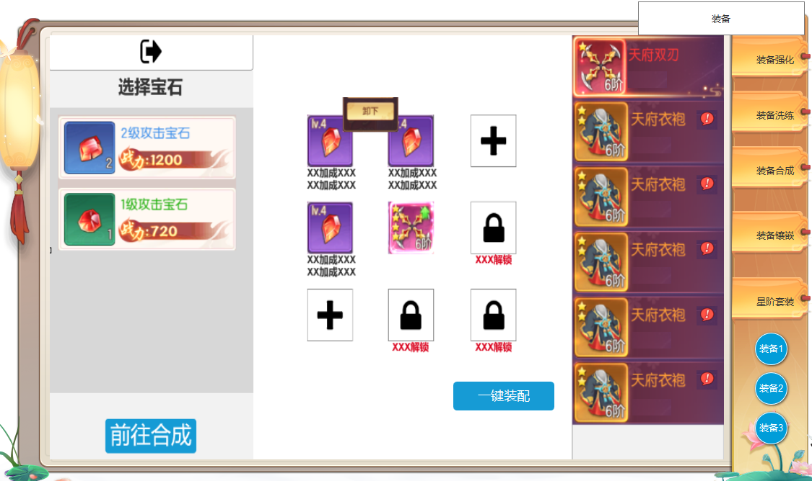
 |  | 1、宝石选择栏位：点击左侧宝石将自动镶嵌至空位。
4
1
 |  | 2、跳转按钮：点击跳转至对应的合成界面。

3
 |  | 3、镶嵌栏位：共三种状态为未镶嵌、已镶嵌、未解锁。
 |  |  | 3.1、未镶嵌：点击将根据已有宝石自动镶嵌最高级。
 |  |  | 3.2、已镶嵌：已镶嵌时需要在上方显示宝石等级，栏位下方显示对应加成。
 |  |  | 3.3、未解锁：栏位需显示有锁定状态并在栏位下方显示解锁条件。
 |  | 4、二级界面：点击已镶嵌的位置上弹出。
 |  |  | 4.3、卸下：点击后卸下宝石。
 |  | 5、装备图标：根据右侧选择内容此处显示对应装备图标。
5
 |  | 6、装备列表：显示可镶嵌的全部位置。
 |  | ► | 背包里有可替换或装备有空位可以装配时亮起提醒。
 |  | 7.点击一键装配宝石
8
 |  | 8.页签栏，有选中状态
 |  | 9装备切换按钮
2
 |  | ► | 点击有选中状态，点击按钮，当前页面展示所属的的装备1的界面。

7
9

参考界面
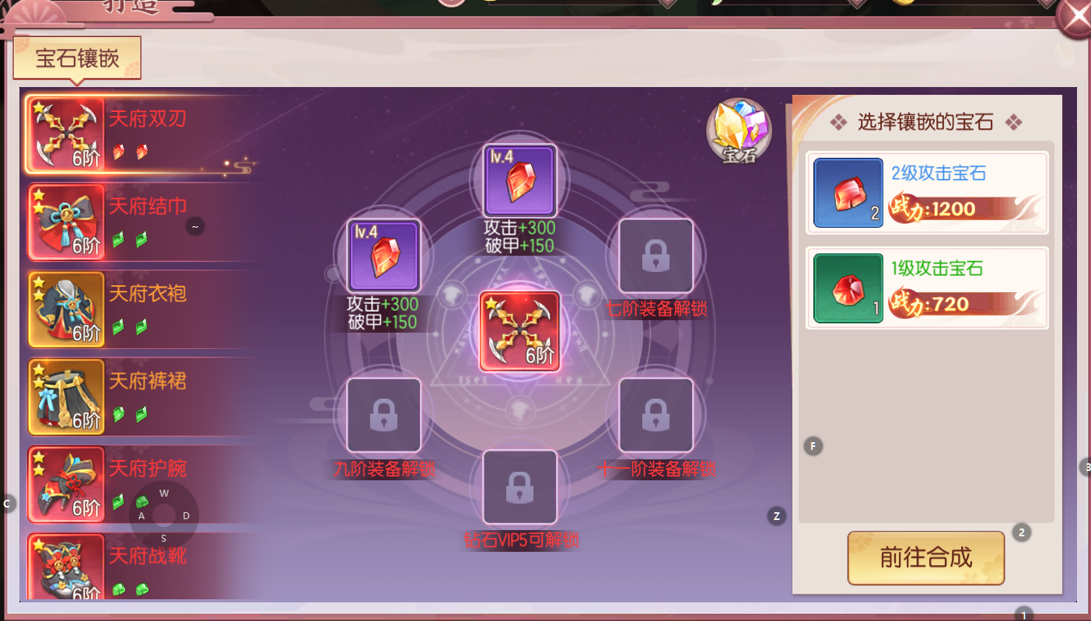
参考图

 | 剑刃风华镶嵌界面

